Лист1
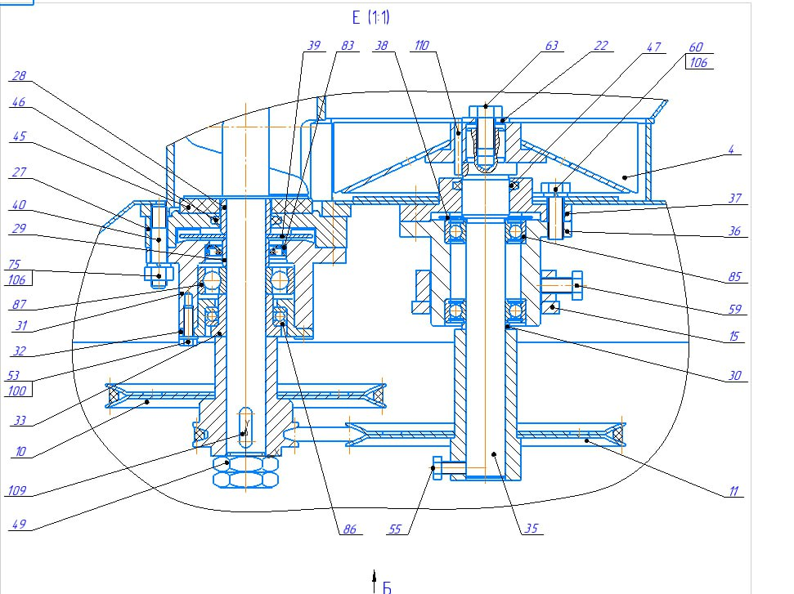
Номер | Наименование
4 | Крыльчатка
10 | Шкив
11 | Шкив
15 | Кронштейн
22 | Шайба
27 | Корпус
28 | Втулка
29 | Втулка
30 | Кольцо
31 | Корпус
32 | Втулка
33 | Втулка
35 | Вал
36 | Втулка
37 | Фланец
38 | Шайба защитная
39 | Диск
40 | Шпилька
45 | Кольцо
46 | Кольцо уплотнительное
47 | Кольцо уплотнительное
49 | Гайка
53 | Болт
55 | Болт
59 | Болт
60 | Болт
63 | Болт
75 | Гайка
83 | Манжета
85 | Подшипник
86 | Подшипник
87 | Подшипник
109 | Шпонка
110 | Штифт

